상품제안서
에코백360 (36*36*10) | 상품코드: S44622

 |  |  |  |  |  |  | 02-713-8555 | www.synergygift.co.kr
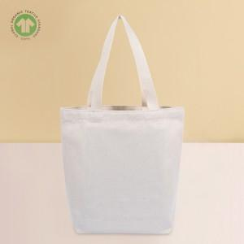

【상세/제작정보】 | <p><span style="font-size: 12pt;">※ 칼라인쇄 인쇄 사이즈별 인쇄비 정책 상이합니다.</span></p><p><span style="font-size: 12pt;">★전사,컬러인쇄의 경우 평일기준 7-9일 정도의 작업기간이 소요됩니다.</span></p><p>&nbsp;</p>

【인쇄/포장옵션】 | 실크, 풀칼라 / OPP(비닐)

【공급단가】 | 수량 | 100~ | 300~ | 500~ | 1,000~ | 3,000~
*VAT별도 | 단가 | 2,850원 | 2,700원 | 2,630원 | 22,580원 | 2,500원

【상품 URL】 | https://www.synergygift.co.kr:443/src/goods_detail.php?gdno=44622

